ORIENTAÇÕES GERAIS
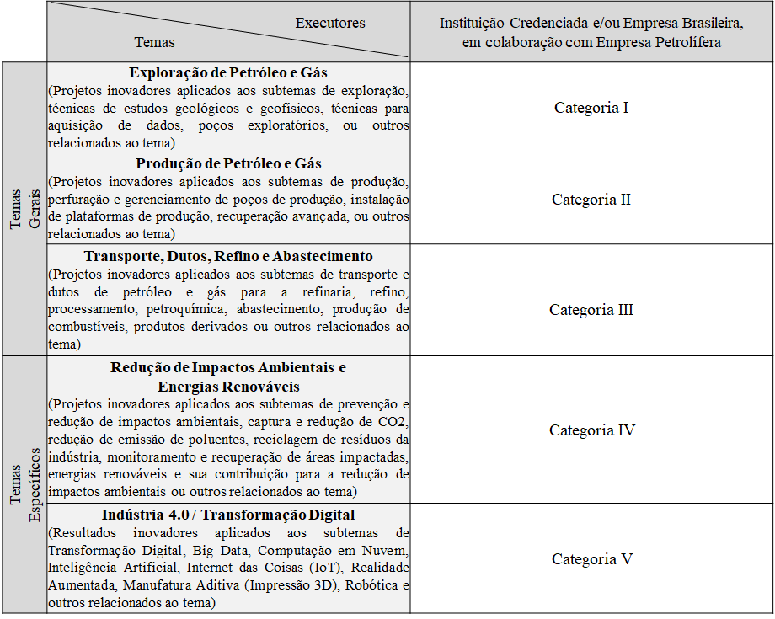
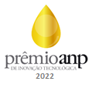
PRÊMIO ANP DE INOVAÇÃO TECNOLÓGICA 2022 FORMULÁRIO DE INSCRIÇÃO ESPECÍFICO PARA PROJETO(S) DE PD&I

ORIENTAÇÕES GERAIS PARA A INSCRIÇÃO DE PROJETO(S) DE PD&I

EDITAL E INFORMAÇÕES
O Edital, os Formulários e as informações do Prêmio ANP de Inovação Tecnológica 2022 encontram-se no site do Prêmio ANP: www.gov.br/anp/pt-br/assuntos/pesquisa-desenvolvimento-e-inovacao/premio-anp-de-inovacao-tecnologica

PARTICIPANTES DAS CATEGORIAS DE PROJETOS DE PD&I
Poderão concorrer na Categoria de Projetos de PD&I instituições de pesquisa credenciadas pela ANP, empresas brasileiras e empresas petrolíferas que apresentem resultados associados a um ou mais projetos que estejam relacionados ao desenvolvimento de bens, produtos, serviços, sistemas, processos, metodologias ou conceitos inovadores de interesse do setor, desenvolvidos no Brasil, com utilização total ou parcial de recursos da Cláusula de PD&I presente nos contratos de E&P.

DOCUMENTOS NECESSÁRIOS PARA VALIDAÇÃO DA INSCRIÇÃO DE PROJETOS DE PD&I (OBRIGATÓRIO)
- Formulário de Inscrição (xlsx) específico para projetos de PD&I: formulário disponível no site do Prêmio ANP. Deverão ser preenchidas todas as abas do formulário.
- Apresentação em slides (pptx ou pdf): arquivo com apresentação resumida em slides poderá ser elaborado em modelo próprio da empresa petrolífera, com as principais informações resumidas do(s) projeto(s), preferencialmente, com até 30 slides.

DOCUMENTOS COMPLEMENTARES PARA PROJETOS DE PD&I (OPCIONAL)
- Resumo descritivo (docx, pdf, pptx).
- Relatório fotográfico e/ou vídeo (jpeg, gif, png, avi, mpg, mp4 ou wmv): imagens, mapas, fotos, vídeos, folders, etc.
- Arquivos da produção científica e tecnológica, se houver (pdf): cópia de artigos publicados e cópia de comprovante de patentes. Esses arquivos serão utilizados como critério de desempate, se for o caso.
- Outras informações complementares (docx, pdf, pptx).

ENVIO DA INSCRIÇÃO DE PROJETO(S) DE PD&I
A inscrição deverá ser enviada por representante da empresa petrolífera responsável pelo(s) projeto(s). Deverá ser utilizado e-mail da empresa petrolífera.
O representante da empresa petrolífera responsável deverá enviar o Formulário de Inscrição, o arquivo de Apresentação em slides e os arquivos complementares (se houver) para o e-mail premioanp@anp.gov.br , dentro do prazo de inscrições. O limite total do e-mail deverá ser de 20 Mb.
Caso seja necessário o envio de material com limite total superior a 20 Mb, deverá ser enviado e-mail com link com acesso seguro para compartilhamento de arquivos.
A inscrição de projeto(s) cooperativo(s) deverá ser confirmada por e-mail por todas as empresas petrolíferas envolvidas. Poderá ser enviado e-mail único pela petrolífera responsável que contenha cópia(s) do(s) e-mail(s) com a concordância expressa das demais petrolíferas.

VÍDEO RESUMO DO PROJETO - SERÁ SOLICITADO POSTERIORMENTE AOS FINALISTAS
Os finalistas de cada categoria de projetos de PD&I serão convidados a enviar vídeo com duração de 1 minuto, sem áudio, que apresente o resumo do resultado do(s) projeto(s), para divulgação na cerimônia do Prêmio. Serão aceitas extensões avi, mpg, mp4 ou wmv. O vídeo deve ser horizontal, na proporção widescreen (16:9), com resolução mínima HD (1280 por 720), para divulgação na cerimônia do Prêmio.

INFORMAÇÕES ADICIONAIS
O Formulário de inscrição está em formato EXCEL, para utilização em plataforma WINDOWS.
Mais informações no site do Prêmio ANP.
Em caso de dúvidas, entrar em contato pelo e-mail premioanp@anp.gov.br

QUADRO RESUMO DE CATEGORIAS DE PROJETOS DE PD&I

